Protocole
Choix de la formulation de l'électrolyte
Mélanger les masses de solides :
 |  |  |  | masse à introduire dans le mélange
Formulation n° | 1 | Ciment | 25 | 10.00
Masse mélange (g) | 40 | Sable | 36 | 14.40
Hauteur du mélange t=0 (mm) | 35 | Gypse | 1 | 0.40
Masse volumique (g/cm3) | 0.91 | Aluminium | 1 | 0.40
Masse volumique corrigée après séchage |  | Chaux | 1 | 0.40
 |  | Methylcellulose | 1 | 0.40
Bien mélanger puis ajouter l'eau juste quand tout est prêt
 |  | Eau | 35 | 14
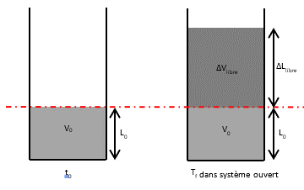
Mesure du coéfficient d'expansion libre
 |  | (mm)
Linitiale | L0 = | 45 | mesure de la hauteur de mélange avant expansion
 | Δlibre | 70 | mesure de la hauteur de mélange après expansion
Lfinale | L0 + Δlibre = | 115
αlibre | 1.5555555556
Porosité libre (%v) | 60.869565217
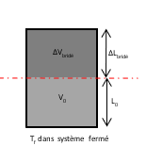
Calcul bridage des échantillons

Porosité bridé (%v) | 10 | SECURITE PMAX |  |  | Porosité visée par Paul
αbridé | 0.11 |  |  |  | 10 | 15
Birdage d'expansion β (%) | 92.86 |  |  |  | 20 | 30
Hydratation maxi (%) | 10.89 |  | masse d'eau / masse totale |  | 30 | 45
 |  |  |  |  | 40 | 60
Fabrication des échantillons bridés
Nb de Cylindres de 20mm | 8 | Volume de cylindres de 20mm X 50 (cm3) | 15.7 | 15.7
Nb de Cylindres de 40mm | 0 | Volume de cylindres de 40mm (cm3) | 69.11
Nb demi-capteurs de 40mm | 0 | Volume demi-capteurs de 40mm (cm3) | 66.6
Volume total d'électrolyte expansé (cm3) | 125.6
Volume total d'électrolyte avant expansion (cm3) | 113.04
Coéfficient de sécurité (%) | 15

Masse de mélange à préparer (g) | 120.95
Masse de mélange à preparer sans coeff de sécurité | 102.80
Masse de mélange à mettre dans les demi-capteur (g) | - | Masse de mélange à mettre dans un demi-capteur (g) | #DIV/0!
Masse de mélange à mettre dans les cylindre 40mm (g) | - | Masse de mélange à mettre dans un cylindre 40mm (g) | #DIV/0!
Masse de mélange à mettre dans les cylindre 20mm (g) | 102.80 | Masse de mélange à mettre dans un cylindre 20mm (g) | 12.85
 | 102.80

 |  | masse à introduire dans le mélange
 | Ciment | 30.24
 | Sable | 43.54
 | Gypse | 1.21
 | Aluminium | 1.21
 | Chaux | 1.21
 | Methylcellulose | 1.21

 | Eau | 42.33

 |  | 120.95

